表紙
 | beppu-api（仮） データ入力用シート |  |  |  |  |  |  | Ver0.5 | 2017/1/25 S.I

０．前提
・１シート＝１サブカテゴリで作成
・シートごとに、テキスト(tsv, UTF-8)で保存
・カテゴリごとに、専用の属性を規定することが出来ます。
専用属性とは、例えば温泉カテゴリーの場合、「ドライヤー有無」などに該当します。
属性型にはその属性が、yes/noだでけあれば、bool型。 文字列メッセージの場合は、text型にしてください。
属性型については、２を参照ください。

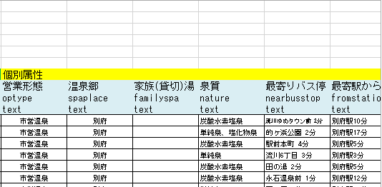
１．入力仕様
 | ヘッダ部 | （１～１０行目）
 |  | C1セル | カテゴリ名称
 |  | C2セル | カテゴリパス
 |  | G1セル | サブカテゴリ名称
 |  | G2セル | サブカテゴリパス
 |  | ８行目 | 属性名称一覧 |  |  |  | ヘッダ部
 |  | ９行目 | キー一覧
 |  | 10行目 | 属性型一覧

 | データ部（１１行目以降）
 |  |  |  |  |  |  | データ部

 |  |  |  |  |  |  |  |  |  | 共通属性 | 専用属性
２．属性型ごとの入力規約

 | 属性型 | 説明
 | text | 文字列属性（任意の文字列を指定可能）
 | degree | 度属性 |  |  |  | 例) 131.321301
 | url | URLまたはローカル画像ファイルを指定 |  |  |  | 例) http://sss.jpg
 | bool | 0 or 1 (or空) の情報 |  |  |  | 例） 0
 | times | 時間属性 (以下の３属性から構成） |  |  |  | 例） message=通常,stime=8:00,etime=20:00|message=砂湯,stime=9:00,etime=17:00
 |  |  | message= | 特記事項
 |  |  | stime= | 開始時間 | *但し24Hの場合、0:00を設定する
 |  |  | etime= | 終了時間 | *但し24Hの場合、0:00を設定する
 | infos | メッセージ (以下の２属性から構成） |  |  |  | 例）url=zentai_tagkegawara.jpg, message=全体像です| url=yokusou_tagkegawara.jpg, message=浴槽
 |  |  | url= | 画像ファイル
 |  |  | message= | 画像に対する情報

 | ＊timesとinfosは、複数ある場合は、「|」で区切って入力する。

３．サブカテゴリ専用属性について
 | 例えば温泉の場合、「ドライヤー有無」などの属性を任意に追加できます。その場合、「AA」セル移行の空いているセルに個別属性に追加してください。
 | その場合、「AA」セル移行の任意の空いているセルに、属性名、キー、属性型を、設定してください。
 | 追加する属性型が、既知(text, degree, url, bool, times. Infos)の属性型であれば、make_data.py を改造する必要はありません。

４．入出力データホルダ構成

 | ./make_data
 |  | ./input
 |  |  | *.tsv
 |  |  | *.jpg |  | #画像データもinputの下においてください

 |  | ./data |  |  | #make_data.py実行後の出力先ホルダ

